行政事業レビューシート
 |  |  |  |  |  |  |  |  |  |  |  |  |  |  |  |  |  |  |  | 事業番号 |  |  |  |  |  |  | 0056
平成３０年度行政事業レビューシート |  |  |  |  |  |  |  |  |  |  |  |  |  |  |  |  |  |  | （ | 文部科学省 |  |  |  |  |  |  |  |  |  | ）
事業名 |  | スーパーグローバルハイスクール |  |  |  |  |  |  |  |  |  | 担当部局庁 |  |  |  |  | 初等中等教育局 |  |  |  |  |  |  |  | 作成責任者
事業開始年度 |  | 平成２６年度 |  |  |  | 事業終了 （予定）年度 |  |  |  | 終了予定なし |  | 担当課室 |  |  |  |  | 国際教育課 |  |  |  |  |  |  |  | 国際教育課長 小幡 泰弘
会計区分 |  | 一般会計
根拠法令 （具体的な 条項も記載） |  | - |  |  |  |  |  |  |  |  |  | 関係する 計画、通知等 |  |  |  |  | 安倍総理「成長戦略第２弾スピーチ」（平成25年5月17日）、教育再生実行会議第三次提言（平成25年5月28日）、第三期教育振興基本計画（平成30年6月15日閣議決定）、日本再興戦略（平成25年6月14日閣議決定）
主要政策・施策 |  | 子ども・若者育成支援 |  |  |  |  |  |  |  |  |  | 主要経費 |  |  |  |  | 文教及び科学振興
事業の目的 （目指す姿を簡潔に。3行程度以内） |  | 急速にグローバル化が加速する現状を踏まえ、社会課題に対する関心と深い教養に加え、コミュニケーション能力、問題解決力等の国際的素養を身に付け、将来、国際的に活躍できるグローバル・リーダーを高等学校段階から育成する。
事業概要 （5行程度以内。別添可） |  | 国際化を進める国内の大学を中心に、企業、国際機関等と連携を図り、グローバルな社会課題を発見・解決できる人材や、グローバルなビジネスで活躍できる人材の育成に取り組む高等学校等を「スーパーグローバルハイスクール」に指定し、質の高いカリキュラムの開発・実践やその体制整備を進める。
実施方法 |  | 委託・請負
予算額・ 執行額 （単位:百万円） |  |  |  |  |  |  |  | 27年度 |  |  | 28年度 |  |  |  |  | 29年度 |  |  |  |  | 30年度 |  |  |  |  | 31年度要求
 |  | 予算の状況 |  | 当初予算 |  |  |  | 1,052 |  |  | 1,052 |  |  |  |  | 869 |  |  |  |  | 843 |  |  |  |  | 506
 |  |  |  | 補正予算 |  |  |  | - |  |  | - |  |  |  |  | -
 |  |  |  | 前年度から繰越し |  |  |  | - |  |  | - |  |  |  |  | - |  |  |  |  | -
 |  |  |  | 翌年度へ繰越し |  |  |  | - |  |  | - |  |  |  |  | -
 |  |  |  | 予備費等 |  |  |  | - |  |  | - |  |  |  |  | -
 |  |  |  | 計 |  |  |  | 1,052 |  |  | 1,052 |  |  |  |  | 869 |  |  |  |  | 843 |  |  |  |  | 506
 |  | 執行額 |  |  |  |  |  | 1,050 |  |  | 1,051 |  |  |  |  | 869
 |  | 執行率（％） |  |  |  |  |  | 100% |  |  | 100% |  |  |  |  | 100%
 |  | 当初予算＋補正予算に対する執行額の割合（％） |  |  |  |  |  | 100% |  |  | 100% |  |  |  |  | 100%
平成30・31年度 予算内訳 （単位：百万円） |  | 歳出予算目 |  |  |  |  |  | 30年度当初予算 |  |  | 31年度要求 |  |  |  |  | 主な増減理由
 |  | 初等中等教育振興事業委託費 |  |  |  |  |  | 839 |  |  | 502 |  |  |  |  | 本事業については、平成30年度に研究を終了する56指定校があるため減額となっている。平成31年度要求では、継続指定校の67校について引き続き支援し、成果の普及を図るための経費を要求している。
 |  | 諸謝金 |  |  |  |  |  | 3 |  |  | 2
 |  | 委員等旅費 |  |  |  |  |  | 1 |  |  | 2
 |  | 職員旅費 |  |  |  |  |  | 1 |  |  | 1
 |  | 計 |  |  |  |  |  | 843 |  |  | 506
成果目標及び 成果実績 （アウトカム） |  | 定量的な成果目標 |  |  |  |  |  | 成果指標 |  |  |  |  |  | 単位 |  |  | 27年度 |  | 28年度 |  |  | 29年度 |  |  | 中間目標 |  |  | 目標最終年度
 |  |  |  |  |  |  |  |  |  |  |  |  |  |  |  |  |  |  |  |  |  |  |  |  | - |  | 年度 | - | 年度
 |  | 自主的に社会貢献活動や自己研鑽活動に取り組む生徒数を増加させる |  |  |  |  |  | a.自主的に社会貢献活動や自己研鑽活動に取り組む生徒数平均値(123指定校のSGH事業対象生徒の年度ごとの平均値） |  |  |  | 成果実績 |  | 人 |  |  | 142 |  | 184 |  |  | 234 |  |  | - |  |  | -
 |  |  |  |  |  |  |  |  |  |  |  | 目標値 |  | - |  |  | - |  | - |  |  | - |  |  | - |  |  | -
 |  |  |  |  |  |  |  |  |  |  |  | 達成度 |  | ％ |  |  | - |  | - |  |  | - |  |  | - |  |  | -
根拠として用いた 統計・データ名 （出典） |  | スーパーグローバルハイスクール委託要項別紙様式３添付資料目標設定シート

成果目標及び 成果実績 （アウトカム） |  | 定量的な成果目標 |  |  |  |  |  | 成果指標 |  |  |  |  |  | 単位 |  |  | 27年度 |  | 28年度 |  |  | 29年度 |  |  | 中間目標 |  |  | 目標最終年度
 |  |  |  |  |  |  |  |  |  |  |  |  |  |  |  |  |  |  |  |  |  |  |  |  | - |  | 年度 | - | 年度
 |  | 自主的に社会貢献活動や自己研鑽活動に取り組む生徒数を増加させる |  |  |  |  |  | a.自主的に社会貢献活動や自己研鑽活動に取り組む生徒数平均値(123指定校のSGH事業非対象生徒の年度ごとの平均値） |  |  |  | 成果実績 |  | 人 |  |  | 109 |  | 136 |  |  | 137 |  |  | - |  |  | -
 |  |  |  |  |  |  |  |  |  |  |  | 目標値 |  | - |  |  | - |  | - |  |  | - |  |  | - |  |  | -
 |  |  |  |  |  |  |  |  |  |  |  | 達成度 |  | ％ |  |  | - |  | - |  |  | - |  |  | - |  |  | -
根拠として用いた 統計・データ名 （出典） |  | スーパーグローバルハイスクール委託要項別紙様式３添付資料目標設定シート

成果目標及び 成果実績 （アウトカム） |  | 定量的な成果目標 |  |  |  |  |  | 成果指標 |  |  |  |  |  | 単位 |  |  | 27年度 |  | 28年度 |  |  | 29年度 |  |  | 中間目標 |  |  | 目標最終年度
 |  |  |  |  |  |  |  |  |  |  |  |  |  |  |  |  |  |  |  |  |  |  |  |  | - |  | 年度 | - | 年度
 |  | 自主的に留学又は海外研修に行く生徒数を増加させる |  |  |  |  |  | b.自主的に留学又は海外研修に行く生徒数（123指定校のSGH事業対象生徒の年度ごとの平均値） |  |  |  | 成果実績 |  | 人 |  |  | 41 |  | 50 |  |  | 60 |  |  | - |  |  | -
 |  |  |  |  |  |  |  |  |  |  |  | 目標値 |  | - |  |  | - |  | - |  |  | - |  |  | - |  |  | -
 |  |  |  |  |  |  |  |  |  |  |  | 達成度 |  | ％ |  |  | - |  | - |  |  | - |  |  | - |  |  | -
根拠として用いた 統計・データ名 （出典） |  | スーパーグローバルハイスクール委託要項別紙様式３添付資料目標設定シート

成果目標及び 成果実績 （アウトカム） |  | 定量的な成果目標 |  |  |  |  |  | 成果指標 |  |  |  |  |  | 単位 |  |  | 27年度 |  | 28年度 |  |  | 29年度 |  |  | 中間目標 |  |  | 目標最終年度
 |  |  |  |  |  |  |  |  |  |  |  |  |  |  |  |  |  |  |  |  |  |  |  |  | - |  | 年度 | - | 年度
 |  | 自主的に留学又は海外研修に行く生徒数を増加させる |  |  |  |  |  | b.自主的に留学又は海外研修に行く生徒数（123指定校のSGH事業非対象生徒の年度ごとの平均値） |  |  |  | 成果実績 |  | 人 |  |  | 26 |  | 26 |  |  | 20 |  |  | - |  |  | -
 |  |  |  |  |  |  |  |  |  |  |  | 目標値 |  | - |  |  | - |  | - |  |  | - |  |  | - |  |  | -
 |  |  |  |  |  |  |  |  |  |  |  | 達成度 |  | ％ |  |  | - |  | - |  |  | - |  |  | - |  |  | -
根拠として用いた 統計・データ名 （出典） |  | スーパーグローバルハイスクール委託要項別紙様式３添付資料目標設定シート

成果目標及び 成果実績 （アウトカム） |  | 定量的な成果目標 |  |  |  |  |  | 成果指標 |  |  |  |  |  | 単位 |  |  | 27年度 |  | 28年度 |  |  | 29年度 |  |  | 中間目標 |  |  | 目標最終年度
 |  |  |  |  |  |  |  |  |  |  |  |  |  |  |  |  |  |  |  |  |  |  |  |  | - |  | 年度 | - | 年度
 |  | 将来留学したり、仕事で国際的に活躍したいと考える生徒の割合を増加させる |  |  |  |  |  | c.将来留学したり、仕事で国際的に活躍したいと考える生徒の割合（123指定校のSGH事業対象生徒の年度ごとの平均値） |  |  |  | 成果実績 |  | ％ |  |  | 56 |  | 58 |  |  | 60 |  |  | - |  |  | -
 |  |  |  |  |  |  |  |  |  |  |  | 目標値 |  | - |  |  | - |  | - |  |  | - |  |  | - |  |  | -
 |  |  |  |  |  |  |  |  |  |  |  | 達成度 |  | ％ |  |  | - |  | - |  |  | - |  |  | - |  |  | -
根拠として用いた 統計・データ名 （出典） |  | スーパーグローバルハイスクール委託要項別紙様式３添付資料目標設定シート

成果目標及び成果実績（アウトカム）欄についてさらに記載が必要な場合はチェックの上【別紙１】に記載 |  |  |  |  |  |  |  |  |  |  |  |  |  |  |  |  |  |  |  |  |  |  |  | チェック |  | ☑
...
 |  | 本事業は、平成29年秋の年次公開検証等（秋のレビュー）の文部科学省「高等学校における先進教育」として点検対象となり、以下の４点に関して指摘を受けたところである。 １．スーパーグローバルハイスクール（ＳＧＨ）、スーパーサイエンスハイスクール（ＳＳＨ）について、世界を牽引する人材育成なのか、全体の底上げなのか、そもそもの事業目的と現在の事業内容が合致しているのか、改めて検証するとともに、その上で、所期の事業成果が得られたのかを指定前や非指定校と比較して適切に評価すべきである。 ２．ＳＧＨ、ＳＳＨについて、国費投入の妥当性が確保され、効果を最大化できる指定の在り方を再検討すべきである。 ３．地方自治体の負担や授業料での負担、奨学金との組み合わせなど、国費のみによらない負担の在り方についても検討すべきである。 ４．ＳＧＨとＳＳＨについて、他方の事業成果を取り入れるほか、共同での実施や事業の一本化の可能性を検討するなど、両者の連携を更に深めるべきである。 これらの指摘を踏まえ、平成30年１月から事業検証のための有識者会議を立ち上げ、検証結果等について平成30年度中に中間のまとめを出す予定である。 また本事業は、初等中等教育段階におけるグローバル・リーダーの育成に資する教育課程等の改善に資する実証的資料を得る研究開発であり、極めて優先度の高いものであり、実証的資料を出していることから、国公私立学校を広く対象とすることで広く国民のニーズに応える施策となっている。さらに、費目・使途に関し、事業目的に照らし真に必要なものに限定し、評価を反映した支援額としていることから、適切な内容となっている。
 | １．事業評価の観点：当該事業は、急速にグローバル化が加速する現状を踏まえ、社会課題に対する関心と深い教養に加え、コミュニケーション能力、問題解決力等の国際的素養を身に付け、将来、国際的に活躍できるグローバル・リーダーを高等学校段階から育成するものであり、事業成果等の観点から検証を行った。 ２．所見：当該事業は、外部有識者の所見を踏まえ、指標の設定について再考すべきである。また、成果目標値についても水準の妥当性について判断できないため、検証すべきである。 備考欄にも記載のとおり、秋のレビューの指摘を踏まえ適切に対応すべきである。
...
 |  | 本事業は、平成29年秋の年次公開検証等（秋のレビュー）の文部科学省「高等学校における先進教育」として点検対象となり、以下の４点に関して指摘を受けたところである。 １．スーパーグローバルハイスクール（ＳＧＨ）、スーパーサイエンスハイスクール（ＳＳＨ）について、世界を牽引する人材育成なのか、全体の底上げなのか、そもそもの事業目的と現在の事業内容が合致しているのか、改めて検証するとともに、その上で、所期の事業成果が得られたのかを指定前や非指定校と比較して適切に評価すべきである。 ２．ＳＧＨ、ＳＳＨについて、国費投入の妥当性が確保され、効果を最大化できる指定の在り方を再検討すべきである。 ３．地方自治体の負担や授業料での負担、奨学金との組み合わせなど、国費のみによらない負担の在り方についても検討すべきである。 ４．ＳＧＨとＳＳＨについて、他方の事業成果を取り入れるほか、共同での実施や事業の一本化の可能性を検討するなど、両者の連携を更に深めるべきである。 これらの指摘を踏まえ、平成30年１月から事業検証のための有識者会議を立ち上げ、検証結果等について平成30年度中に中間のまとめを出す予定である。 また本事業は、初等中等教育段階におけるグローバル・リーダーの育成に資する教育課程等の改善に資する実証的資料を得る研究開発であり、極めて優先度の高いものであり、実証的資料を出していることから、国公私立学校を広く対象とすることで広く国民のニーズに応える施策となっている。さらに、費目・使途に関し、事業目的に照らし真に必要なものに限定し、評価を反映した支援額としていることから、適切な内容となっている。
 | 所見を踏まえ、既設定の成果指標、成果目標に係る水準の妥当性について、国際バカロレア（IB)などの客観評価を利用している学校の例（ATL（Approaches to learning)スキルの指標を使っている学校等）も参考としつつ、検証してまいりたい。 昨年度秋のレビューの指摘を踏まえ、既存の事業を見直しながら、グローバル人材の育成を更に推進することを目的とした新たな事業を要求するため、概算要求に▲337百万円反映した。
...
 |  | 本事業は、平成29年秋の年次公開検証等（秋のレビュー）の文部科学省「高等学校における先進教育」として点検対象となり、以下の４点に関して指摘を受けたところである。 １．スーパーグローバルハイスクール（ＳＧＨ）、スーパーサイエンスハイスクール（ＳＳＨ）について、世界を牽引する人材育成なのか、全体の底上げなのか、そもそもの事業目的と現在の事業内容が合致しているのか、改めて検証するとともに、その上で、所期の事業成果が得られたのかを指定前や非指定校と比較して適切に評価すべきである。 ２．ＳＧＨ、ＳＳＨについて、国費投入の妥当性が確保され、効果を最大化できる指定の在り方を再検討すべきである。 ３．地方自治体の負担や授業料での負担、奨学金との組み合わせなど、国費のみによらない負担の在り方についても検討すべきである。 ４．ＳＧＨとＳＳＨについて、他方の事業成果を取り入れるほか、共同での実施や事業の一本化の可能性を検討するなど、両者の連携を更に深めるべきである。 これらの指摘を踏まえ、平成30年１月から事業検証のための有識者会議を立ち上げ、検証結果等について平成30年度中に中間のまとめを出す予定である。 また本事業は、初等中等教育段階におけるグローバル・リーダーの育成に資する教育課程等の改善に資する実証的資料を得る研究開発であり、極めて優先度の高いものであり、実証的資料を出していることから、国公私立学校を広く対象とすることで広く国民のニーズに応える施策となっている。さらに、費目・使途に関し、事業目的に照らし真に必要なものに限定し、評価を反映した支援額としていることから、適切な内容となっている。
 |  |  |  |  |  |  | 平成23年度 |  | - |  |  |  | 平成24年度 |  |  |  | - |  |  |  |  |  | 平成25年度 |  |  | -
 |  |  |  |  |  |  | 平成27年度 |  | 55 |  |  |  | 平成28年度 |  |  |  | 52
 |  |  | ( |  | 0055 |  |  | )
 |  | ※平成29年度実績を記入。執行実績がない新規事業、新規要求事業については現時点で予定やイメージを記入。
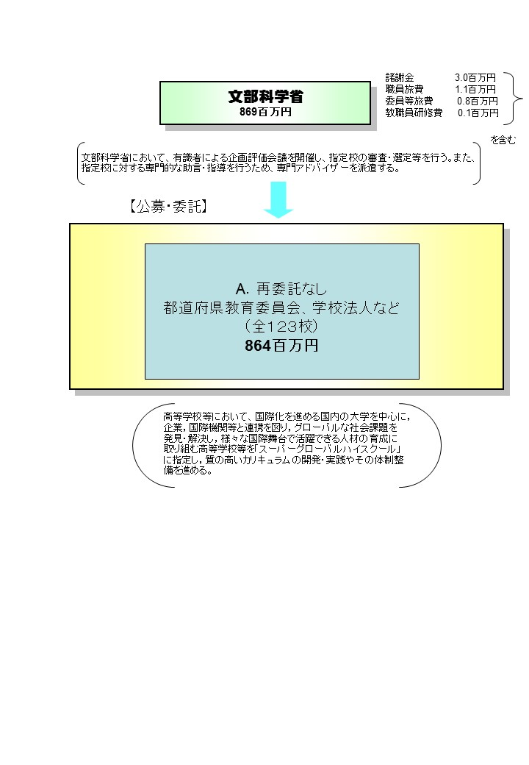
 |  | なお、金額は単位未満四捨五入して記載していることから、合計が一致しない場合がある。

 |  | A.国立大学法人筑波大学 |  |  |  |  |  |  |  |  |  |  |  |  | B.
 |  | 費 目 |  |  | 使 途 |  |  |  |  |  |  | 金 額 (百万円） |  |  | 費 目 |  |  | 使 途 |  |  |  |  |  |  |  |  |  | 金 額 (百万円）
 |  | 人件費 |  |  | 事務補助員、海外交流アドバイザー |  |  |  |  |  |  | 6
 |  | 会議費 |  |  | 全国高校生フォーラム会場借り上げ |  |  |  |  |  |  | 5
 |  | 雑役務費 |  |  | SGHグローバルリーダーシップ調査等 |  |  |  |  |  |  | 4
 |  | 旅費 |  |  | 有識者会議、指導助言者、ポスター審査等 |  |  |  |  |  |  | 2
 |  | 諸謝金 |  |  | 有識者会議、指導助言者、ポスター審査等 |  |  |  |  |  |  | 1
 |  | 消耗品 |  |  | コピー用紙、付箋紙、ファイル、名札他 |  |  |  |  |  |  | 1
 |  | 消費税相当額 |  |  | 諸謝金、人件費に係る消費税 |  |  |  |  |  |  | 1
...

